Sheet1 (2)
申购合同
供方：上海汭洐 |  |  |  |  |  | 合同标号： |  | 20250929-1
需方：威斯嘉服装有限公司 |  |  |  |  |  | 签订点： | 广东佛山顺德均安镇畅兴工业区均益路9号4楼
产品名称，规格，数量，金额 |  |  |  |  |  | 签订时间： |  | 2025-09-29 |  |  |  | 出货日期 2025-10-12
客户 | 款号 | PO | 货品名 | 内容 | 订单数 |  |  |  |  |  |  | 需订数量 | 损耗 | 单价 | 总金额
 |  |  |  |  |  | 6 | 8 | 10 | 12 | 14 | 16
利丰 | 172876 | 加单 | 腰卡 | MID THIGH SKIRT | 254 | 14 | 0 | 0 | 134 | 37 | 99 | 284 | 3%
 |  |  | 纸质吊牌 | MID WAIST |  | 配绳仔001 |  |  |  |  |  | 284
合计
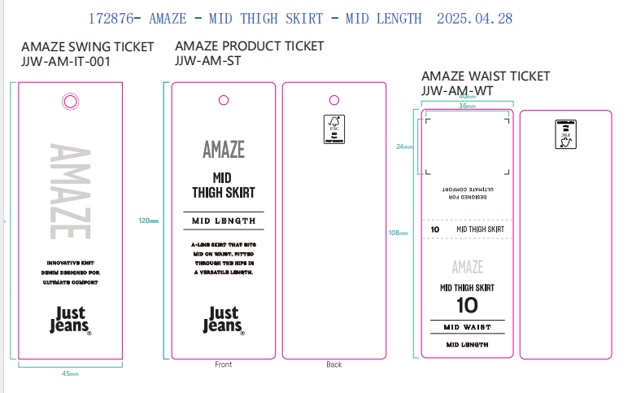
备注
部门 |  |  | 跟单 梁珍
购品种类型 |  |  | 腰卡
订购原因：
申购人签名
主管签名

